Worksheet
 |  |  |  |  | 8 (812) 565 05 34 |  |  | sales@miniworks.ru
 |  |  |  |  | Челябинск |  |  | отдел продаж
 |  |  | Адрес |  |  |  |  | Режим работы
 |  |  | Челябинск |  |  |  |  | Пн – Пт: с 8:00 до 18:00
TA8-0200-001R
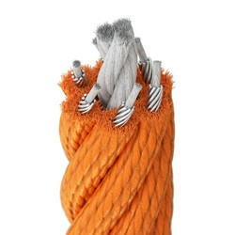 |  | 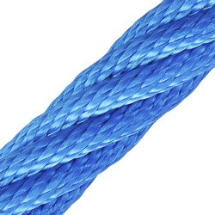 |  | 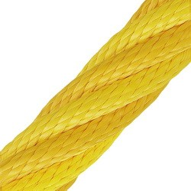 |  | 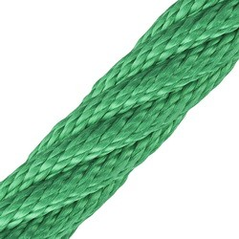 |  | 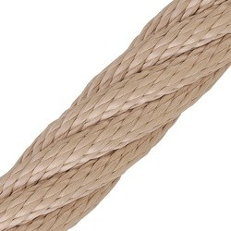 |  | 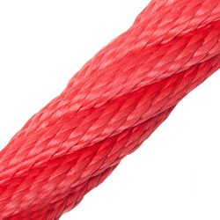
Артикул |  | Цвет |  | от 10000 | от 5000 | от 1000 | от 500 | от 100 | розница | Наличие на 13.09.2026
TA8-0200-001S |  | черный |  | 415.00р. | 440.00р. | 470.00р. | 530.00р. | 570.00р. | 640.00р. | —
TA8-0200-001R |  | красный |  | 415.00р. | 440.00р. | 470.00р. | 530.00р. | 570.00р. | 640.00р. | —
TA8-0200-001Y |  | желтый |  | 415.00р. | 440.00р. | 470.00р. | 530.00р. | 570.00р. | 640.00р. | —
TA8-0200-001G |  | зеленый |  | 415.00р. | 440.00р. | 470.00р. | 530.00р. | 570.00р. | 640.00р. | —
TA8-0200-001B |  | синий |  | 415.00р. | 440.00р. | 470.00р. | 530.00р. | 570.00р. | 640.00р. | —
TA8-0200-001N |  | коричневый |  | 415.00р. | 440.00р. | 470.00р. | 530.00р. | 570.00р. | 640.00р. | —
TA8-0200-001O |  | оранжевый |  | 415.00р. | 440.00р. | 470.00р. | 530.00р. | 570.00р. | 640.00р. | —
TA8-0200-001C |  | бежевый |  | 415.00р. | 440.00р. | 470.00р. | 530.00р. | 570.00р. | 640.00р. | —
TA8-0200-001M |  | салатовый |  | 415.00р. | 440.00р. | 470.00р. | 530.00р. | 570.00р. | 640.00р. | —
TA8-0200-001P |  | розовый |  | 415.00р. | 440.00р. | 470.00р. | 530.00р. | 570.00р. | 640.00р. | —
TA8-0200-001V |  | фиолетовый |  | 415.00р. | 440.00р. | 470.00р. | 530.00р. | 570.00р. | 640.00р. | —
TA8-0200-001A |  | голубой/белый |  | 415.00р. | 440.00р. | 470.00р. | 530.00р. | 570.00р. | 640.00р. | —
TA8-0200-0011 |  | жёлтый/зелёный/красный |  | 415.00р. | 440.00р. | 470.00р. | 530.00р. | 570.00р. | 640.00р. | —
TA8-0200-0013 |  | зелёный/чёрный/красный |  | 415.00р. | 440.00р. | 470.00р. | 530.00р. | 570.00р. | 640.00р. | —
 | Все цены указаны в рублях и включают в себя НДС. Все цены указаны при условии 100% предоплаты и действительны в течение 5 дней. Все цены указаны при условии самовывоза продукции со склада в г. Челябинск (для иногородних клиентов доставка до склада ТК в г. Челябинск бесплатна). Все цены указаны за стандартный цвет для каждого вида изделия (изменение цвета на любой из предлагаемой палитры +20% к стоимости, изменение цвета на любой по системе RAL +50% к стоимости). О возможных сроках поставки заказного товара, необходимо уточнять заранее

